Sheet1
宠物界面评审
 | 准备阶段
 |  | 首先请大家去svn://192.168.199.122/gd/产品原型设计/COMS 获得资源 |  |  |  | （记得更新至最新版）

 |  | 原型使用方法
 |  |  | windows玩家
 |  |  |  | 将上述文件夹更新至最新版本
 |  |  |  | 点击 | 运行原型工具



 |  |  |  | 点击PC预览，即可在浏览器中查看原型

 |  |  | mac玩家
 |  |  |  | 点击 | 运行浏览器

 |  |  |  | 即可在浏览器中查看原型

 | 体验阶段
 |  | 进入原型后
 |  |  | 将左边选项栏直接拉动至最下部找到 宠物 并点击进入
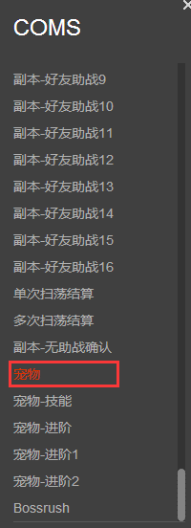

 |  | 体验流程
 |  |  | 1.进入宠物界面后，点击左上宠物位置进入详细界面
 |  |  | 2.详细界面分为左半边与右半边，点击技能按钮与进阶按钮可以实现右半边技能界面与进阶界面的置换
 |  |  | 3.置换右侧界面至技能界面，点击第一个技能加号可给第一个技能升一级（若还想再看则点击左侧界面技能按钮置回技能一级状态界面）
 |  |  | 4.置换右侧界面至进阶界面，点击右下进阶按钮可切换进阶界面为升星或升品质（若还想再看则点击左侧界面进阶按钮置回升星界面）
 |  |  | 5.点击升品质界面，需求材料中宠物Icon可唤出宠物tips，点击关闭可回到升品质界面

 |  | 主要评审内容
 |  |  | 宠物界面排版样式，流程

